List1
 |  |  |  |  |  |  |  |  |  | DNS02-VZ06/2021
 |  |  |  |  |  |  |  |  |  | Příloha č. 2 ZD - SPECIFIKACE A CENY ZBOŽÍ
 |  |  |  |  |  |  |  |  |  |  |  | Počet stran: 6
DNS02-06 Nábytek pro chirurgické, interní a kardio oddělení Nemocnice Nymburk s.r.o.
Dodavatel vyplní pouze žlutě podbarvené buňky, tzn.: a) vyplní identifikaci dodavatele (název společnosti, IČO); b) doplní označení (obchodní název a výrobce) nabízeného zboží u jednotlivých položek - sloupec D; c) vybere jednu ze dvou možností ANO/NE, zda zboží splňuje požadovanou specifikaci (uvedenou ve sloupci B) - sloupec E; e) vyplní jednotkové nabídkové ceny v Kč bez DPH za 1 měrnou jednotku (MJ) - sloupec I. Výpočet ostatních hodnot (ve sloupcích J, K, L, M a celkové součty nabídkových cen) bude proveden automaticky.
Identifikace dodavatele (uveďte úřední název společnosti, IČO):
A | B | C | D | E | F | G | H | I | J | K | L | M
Poř. č. | Obecný název a specifikace zboží | Ilustrační obrázek | Označení (tj. obchodní název a výrobce, příp. katalogové číslo) nabízeného zboží (vyplní dodavatel) | Nabízené zboží odpovídá požadavkům uvedeným ve sloupci B (Ano/Ne) (vyplní dodavatel) | MJ | Požadované množství zboží | Cenová nabídka dodavatele (vyplňte pouze modře podbarvené buňky)
 |  |  |  |  |  |  | Sazba DPH v % | Cena v Kč bez DPH za MJ (vyplní dodavatel) | Výše DPH v Kč | Cena v Kč včetně DPH za MJ | Cena v Kč celkem bez DPH za zboží v požadovaném množství | Cena v Kč celkem včetně DPH za zboží v požadovaném množství
 | Chirurgie
1 | Skříň 2-dveřová, vysoká, otevřená, široká, 3x police, záda tl. 18 mm, 1x půda vložená, 1x půda naložená, deska 18 mm, úchyty kovové, + zámek vnější rozměry: (výška x šířka x hloubka) 215 x 80 x 40 cm barevné provedení: dub bardolino |  |  | vyberte ANO/NE | kus | 2 | 21 |  | 0.00 | 0.00 | 0.00 | 0.00
2 | Skříňka výklopná, deska 18 mm, úchyt kovový vnější rozměry: (výška x šířka x hloubka) 41,4 x 100 x 30 cm barevné provedení: dub bardolino |  |  | vyberte ANO/NE | kus | 1 | 21 |  | 0.00 | 0.00 | 0.00 | 0.00
3 | Deska stolová š. 2750 mm, hl. 900 mm, tl. 25 mm + 7x rektifikační noha stříbrná, pro výšku stolu 750 mm barevné provedení desky: dub bardolino |  |  | vyberte ANO/NE | kus | 1 | 21 |  | 0.00 | 0.00 | 0.00 | 0.00
4 | Skříň vysoká 4-dveřová, policová, záda tl. 18 mm, 1x půda vložená, 1x půda naložená, deska 18 mm, úchyty kovové, + 2x zámek vnější rozměry: (výška x šířka x hloubka) 215 x 80 x 60 cm barevné provedení: dub bardolino |  |  | vyberte ANO/NE | kus | 1 | 21 |  | 0.00 | 0.00 | 0.00 | 0.00
5 | Skříň vysoká, 3-dveřová, úzká, pravá, 3x police, záda tl. 18 mm, 1x půda vložená, 1x půda naložená, deska 18 mm, úchyty kovové, + 3x zámek vnější rozměry: (výška x šířka x hloubka) 215 x 40 x 60 cm barevné provedení: dub bardolino |  |  | vyberte ANO/NE | kus | 1 | 21 |  | 0.00 | 0.00 | 0.00 | 0.00
6 | Nástavec na skříň, 2-dveřový, deska 18 mm, 1x police, záda tl. 18 mm, 1x půda vložená, 1x půda naložená, úchyty kovové, + zámek vnější rozměry: (výška x šířka x hloubka) 75 x 80 x 60 cm barevné provedení: dub bardolino | 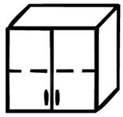 |  | vyberte ANO/NE | kus | 2 | 21 |  | 0.00 | 0.00 | 0.00 | 0.00
7 | Nástavec na skříň, 1-dveřový, úzký, pravý, 1x police, deska 18 mm, záda tl. 18 mm, 1x půda vložená, 1x půda naložená, úchyt kovový, + zámek vnější rozměry: (výška x šířka x hloubka) 75 x 40 x 60 cm barevné provedení: dub bardolino |  |  | vyberte ANO/NE | kus | 1 | 21 |  | 0.00 | 0.00 | 0.00 | 0.00
8 | Skříňka spodní dřezová 1-dveřová, sokl, levá, 1x police, deska 18 mm, úchyt kovový, + zámek vnější rozměry: (výška x šířka x hloubka) 87 x 60 x 60 cm barevné provedení: dub bardolino |  |  | vyberte ANO/NE | kus | 1 | 21 |  | 0.00 | 0.00 | 0.00 | 0.00
9 | Skříňka spodní 1-dveřová, sokl, levá, 2 police, deska 18 mm, úchyt kovový, + zámek vnější rozměry: (výška x šířka x hloubka) 87 x 60 x 60 cm barevné provedení: dub bardolino | 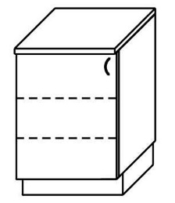 |  | vyberte ANO/NE | kus | 1 | 21 |  | 0.00 | 0.00 | 0.00 | 0.00
10 | Skříňka spodní dřezová 1-dveřová, sokl, pravá, 1x police, deska 18 mm, úchyt kovový, + zámek vnější rozměry: (výška x šířka x hloubka) 87 x 60 x 60 cm barevné provedení: dub bardolino | 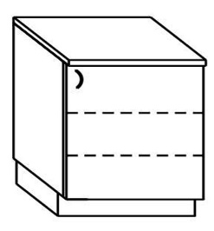 |  | vyberte ANO/NE | kus | 1 | 21 |  | 0.00 | 0.00 | 0.00 | 0.00
11 | Skříňka spodní 4-zásuvková, sokl, deska 18 mm, úchyty kovové, + centrální zámek vnější rozměry: (výška x šířka x hloubka) 87 x 35 x 60 cm barevné provedení: dub bardolino |  |  | vyberte ANO/NE | kus | 2 | 21 |  | 0.00 | 0.00 | 0.00 | 0.00
12 | Deska pracovní kuchyňské linky 2,50 bm + nerezový dřez s velkým odkapem + baterie s dlouhým ramínkem + keramické umyvadlo 53x46 cm + baterie s krátkým ramínkem rozměry: (výška x šířka x hloubka) 3,8 x 250 x 60 cm barevné provedení: dub bardolino |  |  | vyberte ANO/NE | kus | 1 | 21 |  | 0.00 | 0.00 | 0.00 | 0.00
13 | Stůl kancelářský, dřevěná podnož, deska 18 mm vnější rozměry: (výška x šířka x hloubka) 75 x 105 x 80 cm barevné provedení: dub bardolino | 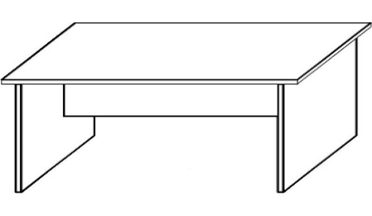 |  | vyberte ANO/NE | kus | 2 | 21 |  | 0.00 | 0.00 | 0.00 | 0.00
14 | Kontejner přístavný, 4-zásuvkový, deska 18 mm, centrální zámek, úchyty kovové vnější rozměry: (výška x šířka x hloubka) 75 x 43 x 56 (horní deska 80) cm barevné provedení: dub bardolino | 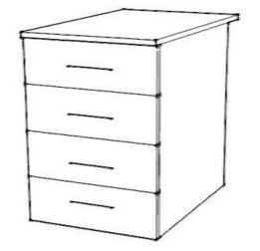 |  | vyberte ANO/NE | kus | 1 | 21 |  | 0.00 | 0.00 | 0.00 | 0.00
15 | Skříňka nízká 4-zásuvková, centrální zámek, záda tl. 18 mm, 1x půda vložená, 1x půda naložená, deska 18 mm, úchyty kovové vnější rozměry: (výška x šířka x hloubka) 75 x 80 x 45 cm barevné provedení: dub bardolino |  |  | vyberte ANO/NE | kus | 1 | 21 |  | 0.00 | 0.00 | 0.00 | 0.00
16 | Kontejner přístavný, 4-zásuvkový, deska 18 mm, centrální zámek, úchyty kovové vnější rozměry: (výška x šířka x hloubka) 75 x 43 x 56 (horní deska 60) cm barevné provedení: dub bardolino | 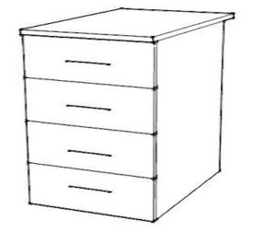 |  | vyberte ANO/NE | kus | 1 | 21 |  | 0.00 | 0.00 | 0.00 | 0.00
17 | Kontejner pojízdný 4-zásuvkový, deska 18 mm, centrální zámek, úchyty kovové vnější rozměry: (výška x šířka x hloubka) 60 x 43 x 56 cm barevné provedení: dub bardolino |  |  | vyberte ANO/NE | kus | 1 | 21 |  | 0.00 | 0.00 | 0.00 | 0.00
18 | Stůl kancelářský rohový, dřevěná podnož, deska 18 mm, levý (levá část š. 600 mm) vnější rozměry: (výška x šířka x hloubka) 75 x 160 x 100 cm barevné provedení: dub bardolino | 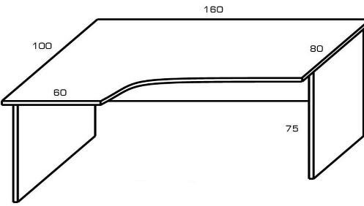 |  | vyberte ANO/NE | kus | 1 | 21 |  | 0.00 | 0.00 | 0.00 | 0.00
19 | Skříňka spodní 1-dveřová, sokl, levá pro vestavnou lednici o rozměrech 818 x 595 x 545 mm, deska 18 mm, úchyt kovový, bez polic! vnější rozměry: (výška x šířka x hloubka) 87 x 60 x 60 cm barevné provedení: dub bardolino | 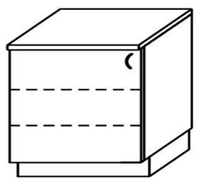 |  | vyberte ANO/NE | kus | 1 | 21 |  | 0.00 | 0.00 | 0.00 | 0.00
20 | Skříňka spodní 2-dveřová, sokl, deska 18 mm, 2x police, úchyty kovové, + zámek vnější rozměry: (výška x šířka x hloubka) 87 x 70 x 60 cm barevné provedení: dub bardolino |  |  | vyberte ANO/NE | kus | 1 | 21 |  | 0.00 | 0.00 | 0.00 | 0.00
21 | Deska pracovní kuchyňské linky rozměry: (výška x šířka x hloubka) 3,8 x 130 x 60 cm barevné provedení: dub bardolino |  |  | vyberte ANO/NE | kus | 1 | 21 |  | 0.00 | 0.00 | 0.00 | 0.00
22 | Skříň vysoká 4-dveřová, záda tl. 18 mm, 1x půda vložená, 1x půda naložená, deska 18 mm, úchyty kovové, + 2x zámek vnější rozměry: (výška x šířka x hloubka) 215 x 80 x 55 cm barevné provedení: dub bardolino |  |  | vyberte ANO/NE | kus | 1 | 21 |  | 0.00 | 0.00 | 0.00 | 0.00
23 | Skříňka horní 1-dveřová, sklo, levá, deska 18 mm, 2x police z lamina, úchyt kovový, + zámek vnější rozměry: (výška x šířka x hloubka) 73 x 60 x 30 cm barevné provedení: dub bardolino | 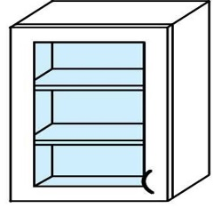 |  | vyberte ANO/NE | kus | 2 | 21 |  | 0.00 | 0.00 | 0.00 | 0.00
24 | Skříňka horní 2-dveřová, sklo, levá, 2x police z lamina, deska 18 mm, úchyty kovové, + zámek vnější rozměry: (výška x šířka x hloubka) 73 x 70 x 30 cm barevné provedení: dub bardolino | 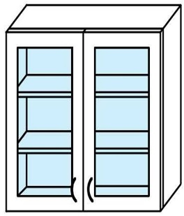 |  | vyberte ANO/NE | kus | 1 | 21 |  | 0.00 | 0.00 | 0.00 | 0.00
25 | Skříňka horní 1-dveřová, levá, 2x police, úchyt kovový, + zámek vnější rozměry: (výška x šířka x hloubka) 73 x 60 x 30 cm barevné provedení: dub bardolino | 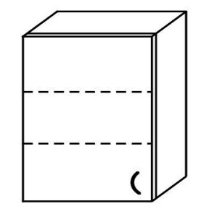 |  | vyberte ANO/NE | kus | 4 | 21 |  | 0.00 | 0.00 | 0.00 | 0.00
26 | Skříňka horní 1-dveřová, pravá, 2x police, deska 18 mm, úchyt kovový, + zámek vnější rozměry: (výška x šířka x hloubka) 73 x 60 x 30 cm barevné provedení: dub bardolino | 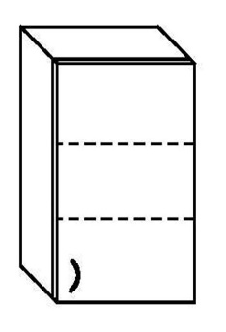 |  | vyberte ANO/NE | kus | 4 | 21 |  | 0.00 | 0.00 | 0.00 | 0.00
27 | Skříňka horní 2-dveřová, 2x police, deska 18 mm, úchyty kovové, + zámek vnější rozměry: (výška x šířka x hloubka) 73 x 60 x 60 cm barevné provedení: dub bardolino |  |  | vyberte ANO/NE | kus | 9 | 21 |  | 0.00 | 0.00 | 0.00 | 0.00
 | Interna
28 | Stěna věšáková, odkládací police, zrcadlo, 5x háček kov, deska 18 mm rozměry: (výška x šířka x hloubka) 180 x 90 x 22 cm barevné provedení: dub bardolino |  |  | vyberte ANO/NE | kus | 1 | 21 |  | 0.00 | 0.00 | 0.00 | 0.00
29 | Botník s přihrádkami dle vyobrazení, nárazuvzdorné ABS hrany vnější rozměry: (výška x šířka x hloubka) 67,5 x 90 x 35 cm barevné provedení: dub bardolino | 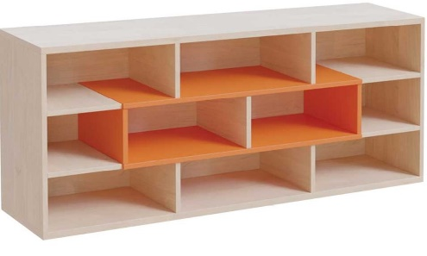 |  | vyberte ANO/NE | kus | 1 | 21 |  | 0.00 | 0.00 | 0.00 | 0.00
30 | Skříň šatní, 2-dveřová policová, 5x police, uzamykatelná vnější rozměry: (výška x šířka x hloubka) 180 x 100 x 60 cm barevné provedení: dub bardolino | 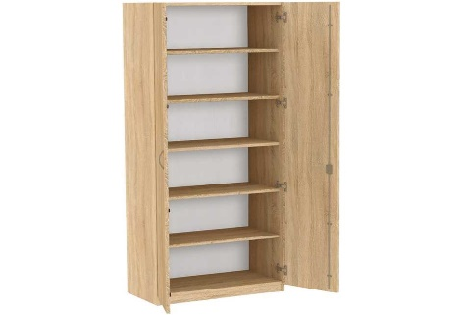 |  | vyberte ANO/NE | kus | 1 | 21 |  | 0.00 | 0.00 | 0.00 | 0.00
31 | Skříň šatní, 1-dveřová se soklem, šatní tyč, 2x police, uzamykatelná, pravé provedení vnější rozměry: (výška x šířka x hloubka) 180 x 40 x 50 cm barevné provedení: dub bardolino |  |  | vyberte ANO/NE | kus | 1 | 21 |  | 0.00 | 0.00 | 0.00 | 0.00
32 | Stolek konferenční na otočných kolečkách, deska 18 mm, kovová konzole v chromovaném provedení vnější rozměry: (výška x šířka x hloubka) 55 x 100 x 45 cm barevné provedení: dub bardolino |  |  | vyberte ANO/NE | kus | 1 | 21 |  | 0.00 | 0.00 | 0.00 | 0.00
33 | Skříňka 2-dveřová/nika, široká, na šanony, úchyty kovové, 1x police za dvířky vnější rozměry: (výška x šířka x hloubka) 110 x 72 x 40 cm barevné provedení: dub bardolino | 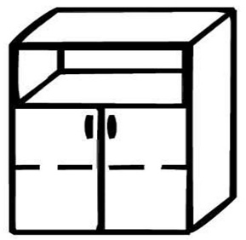 |  | vyberte ANO/NE | kus | 1 | 21 |  | 0.00 | 0.00 | 0.00 | 0.00
34 | Skříňka rohová, vnější, úzká, pravá vnější rozměry: (výška x šířka x hloubka) 110 x 36 x 40 cm barevné provedení: dub bardolino |  |  | vyberte ANO/NE | kus | 1 | 21 |  | 0.00 | 0.00 | 0.00 | 0.00
 | Kardio
35 | Stůl kancelářský, dřevěná podnož, deska 18 mm vnější rozměry: (výška x šířka x hloubka) 75 x 140 x 70 cm barevné provedení: dub bardolino |  |  | vyberte ANO/NE | kus | 2 | 21 |  | 0.00 | 0.00 | 0.00 | 0.00
36 | Skříňka 4-zásuvková, úchyty kovové, záda tl. 18 mm vnější rozměry: (výška x šířka x hloubka) 75 x 40 x 40 cm barevné provedení: dub bardolino |  |  | vyberte ANO/NE | kus | 1 | 21 |  | 0.00 | 0.00 | 0.00 | 0.00
37 | Přístavba jednací zaoblená + 2x noha stříbrná, deska 18 mm vnější rozměry: (výška x šířka x hloubka) 75 x 140 x 40 cm barevné provedení: dub bardolino | 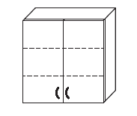 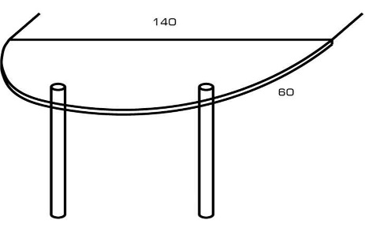 |  | vyberte ANO/NE | kus | 1 | 21 |  | 0.00 | 0.00 | 0.00 | 0.00

Celková nabídková cena za zboží v Kč bez DPH |  |  | 0.00
Výše DPH v Kč |  |  | 0.00
Celková nabídková cena za zboží v Kč včetně DPH |  |  | 0.00

Pozn.: Ilustrační obrázky jsou určeny pro názornou představu; sice vychází z požadavků zadavatele na výslednou podobu jednotlivých kusů nábytku, avšak v některých detailech se mohou lišit, např. barva, provedení levá/pravá, počet polic apod. Upřesnění a případné odchylky od ilustračního obrázku jsou uvedeny v textu.

